Mission 1A
 |  |  |  | Ce document est une proposition de corrigé. Il est fourni à titre indicatif proposé par le site www.comprendre-la-compta-gestion.com

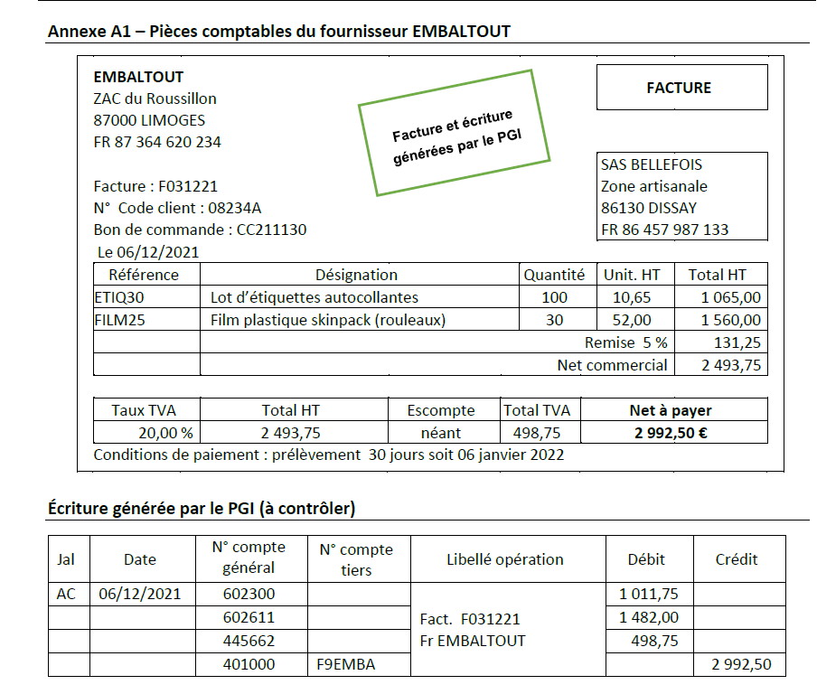

 |  |  |  |  |  | Les réductions commerciales sont comptabilisées au net commercial.

 |  |  |  |  |  | 602300 = 1 065,00*0,95 = 1 011,75

 |  |  |  |  |  | 602611 = 1 560,00*0,95 = 1 482,00

 |  |  |  |  |  | 445662 = 2 493,76* 20% = 498,75

 |  | Le compte auxiliaire respecte la codification de l’entreprise

Si vous avez des difficultés , vous avez le cours correspondant sur la page suivante : https://www.comprendre-la-compta-gestion.com/p1-contr%C3%B4le-et-traitement-comptable ; dans le chapitre 9

 |  |  | 8.12.
AC |  |  |  |  |  | La comptabilisation d’un avoir pour retour de marchandises et rectification d'erreur:
 | 602611 | Emballages perdus France |  |  | 148.20 € | Dans ce cas, la facture d’avoir s’enregistre à l’inverse de la facture de doit correspondante.
 | 445662 | TVA déductible ABS |  |  | 29.64 € | (…)
401F9EM | Frs Embaltout |  |  | 177.84 €

AV46 Embaltout

Si vous avez des difficultés , vous avez le cours correspondant sur la page suivante : https://www.comprendre-la-compta-gestion.com/p1-contr%C3%B4le-et-traitement-comptable ; dans le chapitre 9

Mission 1C
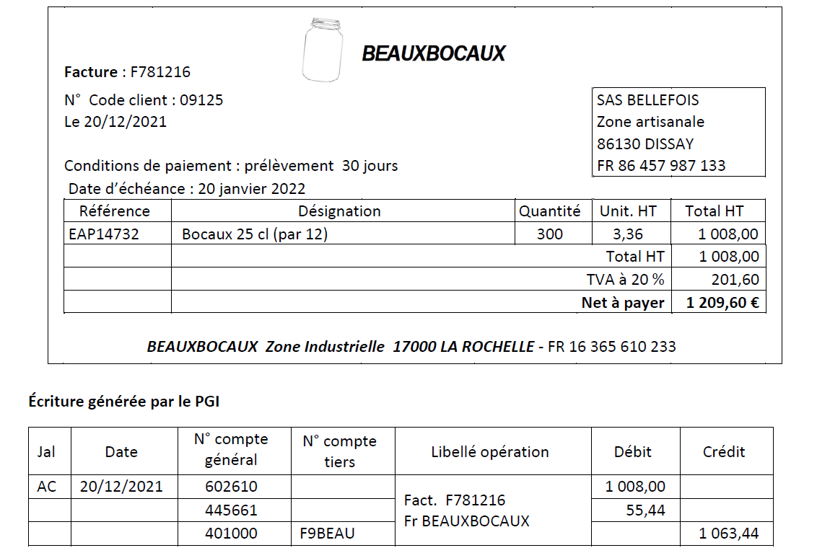
- Contrôler l’enregistrement ;
La TVA figurant dans l’écriture est au taux réduit de 55,44€
La facture du fournisseur mentionne une TVA au taux normal de 201,60 €

- Identifier la cause et proposer une solution technique adaptée ;
Erreur de paramétrage dans la fiche « Articles » : la TVA a été paramétrée au taux réduit.
Il faut paramétrer au taux normal (20%)

- Régulariser l’écriture comptable correspondant à cette facture

 |  |  | 20.12
AC
 | 445662 | TVA déductible ABS - 20% |  | 201.60 €
 |  | 445661 | TVA déductible ABS - 10% |  | 55.44 €
 |  | 401F9B | Frs Beauxb. |  | 146.16 €

Mission 2A
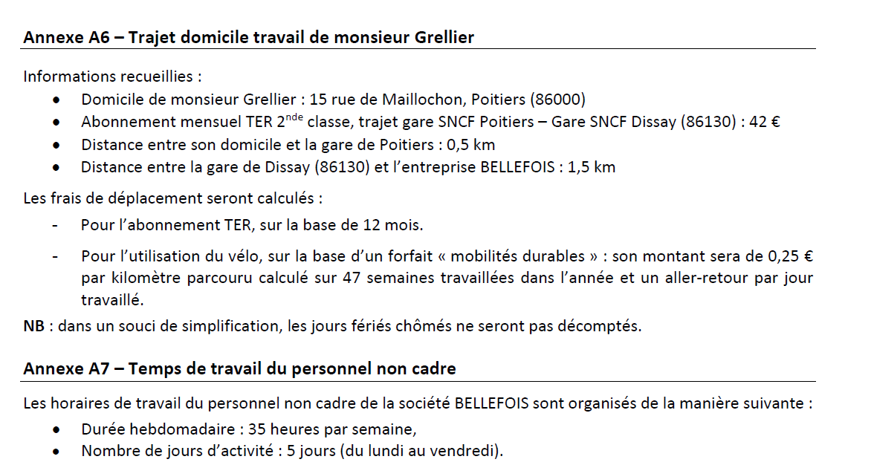

Calculer le montant annuel versé à monsieur Grellier au titre de son trajet domicile-travail :

Loi : la prise en charge des frais de transports publics est au moins égale à 50 % du coût des titres d'abonnement pour le salarié (pour les salariés à temps plein).
Abonnement annuel TER : 42 € * 12 = 504 €
Prise en charge à hauteur de 50 % : 504 € x 0,5 = 252 € pour l'année

Il faur rajouter à cela, le forfait "mobilités durables"
0,25 € *(0,5+1,5)*2*5*47 = 235 € pour l'année

Total : 235 € + 252 € = 487 €

Conséquences sociales en matière de cotisations sociales :

La prise en charge des frais de transports publics est cumulable avec le forfait mobilités durables.
Dans ce cas, le forfait mobilités durables est exonéré de cotisations sociales jusqu'à 800 € par an et par salarié (pour 2024). Dans le sujet : 600 € pour 2021
487 € < 600 € d'où une exonération de cotisations sociales sur la totalité.

Rédiger la requête SQL permettant de connaître l’identité des salariés et le mode de transport utilisé par chacun.

SELECT Matricule, Nom, Type
FROM SALARIE, DEPLACER, MOYENTRANSPORT
WHERE SALARIE.Matricule = DEPLACER.Matricule
AND DEPLACER.Num_Transport = MOYENTRANSPORT.Num_Transport

Mission 3A
Justifier les coûts d’acquisition saisis dans le module immobilisation du PGI ;
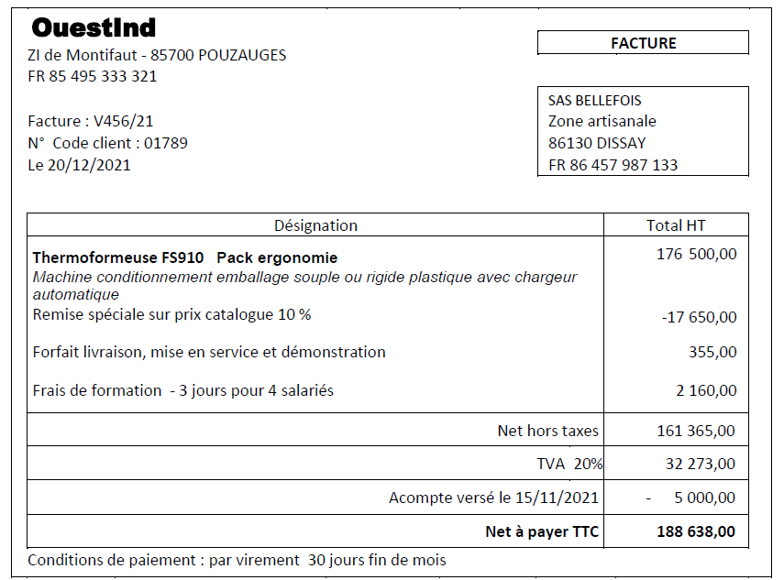

Sujet :

- La thermoformeuse FS910, mise en service le 20/12/2021, est composée de deux éléments : la structure principale utilisée par l’entreprise pendant cinq ans et le chargeur automatique qui doit être changé tous les deux ans.
- Au catalogue, ce chargeur est proposé au prix HT avant remise de 50 245 €.
- Les frais accessoires sont imputables en totalité à la structure principale.
- la SAS Bellefois a choisi de comptabiliser Les frais de formation en charge.

Module :
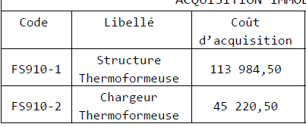

Coût d'acquisition :

Prix d’achat, y compris droits de douane et taxes non récupérables, après déduction des remises,
rabais commerciaux et escomptes de règlement

 |  |  | Immobilisation : Prix d'achat : 176 500 €

 |  | Structure principale |  |  | Composant
 | Prix d'achat | 126,255.00 € |  |  | 50,245.00 €
 | Remise 10% | 12,625.50 € |  |  | 5,024.50 €
 | Net | 113,629.50 € |  |  | 45,220.50 €
 | Forfait | 355.00 € |  |  | -
 | Formation | - |  |  | -
 | Coût d'acquisition | 113,984.50 € |  | - € | 45,220.50 €

 | Non demandé : écriture de l'acompte,
 |  |  |  | 15.11
 | BQ
 | 238000 | Acomptes |  |  | 5,000.00 €
 | 445620 | TVA déductible sur immo. |  |  | 1,000.00 €
 |  |  | 512100 | Banque |  | 5,000.00 €
 |  |  | 445800 | TVA en attente immo |  | 1,000.00 €

 | OD
 | 215410 | Thermoformeuse - structure principale |  |  | 113,984.50 €
 | 215420 | Thermoformeuse - structure secondaire |  |  | 45,220.50 € |  | Attention, depuis le 1er janvier 2023, la TVA devient exigible
 | 628500 | Formation |  |  | 2,160.00 € |  | lors du décaissement pour le versement d'un acompte
 | 446400 | TVA déductible en attente d'encaissement |  |  | 432.00 €
 | 445620 | TVA déductible sur immo. |  |  | 30,841.00 € |  |  | 30 841 :
 | 445800 | TVA en attente immo |  |  | 1,000.00 € |  |  | TVA 20% facture : 32 273 - TVA sur formation 432 - TVA sur acompte 1000
 |  | 471000 | Compte d'attente |  |  | 188,638.00 €
 |  | 238000 | Acomptes |  |  | 5,000.00 €

 | Régularisation thermoformeuse FS910

 | Si vous avez des difficultés , vous avez le cours correspondant sur la page suivante : https://www.comprendre-la-compta-gestion.com/p1-contr%C3%B4le-et-traitement-comptable ; dans le chapitre 9 et le chapitre 10

 | Contrôler le montant des dotations aux amortissements 2021 enregistré au journal des OD, en présentant le détail des calculs.

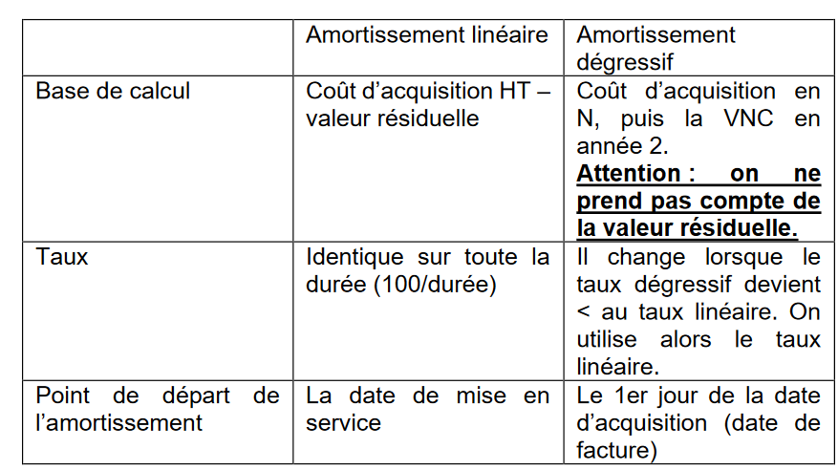

 | Structure | Composant | Composant

Amortissement économique | 113 984,50*(20 000 / 8 600 000) |  | 11 jours (30 - 20 + 1)
 | 265.08 € |  | 45 220,50*0,50*11/360 = 690,87

Amortissement fiscal | Taux dégressif : 1/5 * 1,75 = 35 %
 | 113 984,50*0,35*1/12 = 3 324,55

Amortissement dérogatoire | 3 324,55 - 265,08 = 3 059,47

 | Si vous avez des difficultés , vous avez le cours correspondant sur la page suivante : https://www.comprendre-la-compta-gestion.com/p2-contr%C3%B4le-et-production-de-l-info ; dans le chapitre 7

Mission 4
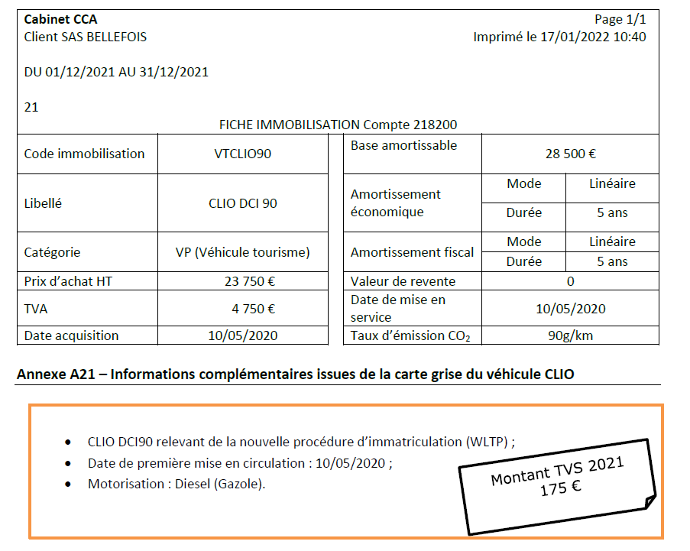

Véhicule acquis en 2020 - Emission 90g/km
Première composante liée sur le taux d’émission CO2 (WLTP) : 135 € selon sujet
Deuxième « composante air » car véhicule diesel mis en circulation après 2015 : 40 €
TOTAL TVS 135 + 40 = 175 €

La charge d’impôt enregistrée pour la TVS ne sera pas déductible du résultat fiscal (réintégration fiscale).
L’entreprise relève du régime réel normal en matière de TVA, elle devra donc déclarer et télépayer la TVS en janvier 2022.

Base amortissable : montant TTC car véhicule de tourisme (TVA non déductible)
Clio acquise le 10 Mai 2020 soit véhicule acquis avant le 1.01.2021 et depuis le 01.03.2020
Taux Co² de 90 g/ km = plafond de déductibilité des amortissements = 18 300 €

=> (28 500 – 18 300) x 20 % = 2 040 (Amortissement excédentaire)
28 500 = TTC !!

